Лист 1
Прайс-лист
МИР ПРЯЖИ

В валюте: руб. (курс 1).
Цены указаны на 07.08.2020

№ | Номенклатура/ Характеристика номенклатуры | Описание | Изображение | Артикул | Цена | Ед. | Остаток | Ссылка на сайт
 | Декоративные фигурки из шерсти. Проекты в технике фелтинг | Книга: Декоративные фигурки из шерсти. Проекты в технике фелтинг | 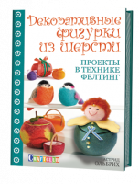 | 400-8 | 141.00 |  |  | Изображение
 | Декоративные фигурки из шерсти. Проекты в технике фелтинг |  |  |  | 141.00 | шт | 1 | Изображение
 | Фелтинг: курс для начинающих. Идеи и проекты | Фелтинг: курс для начинающих. Идеи и проекты | 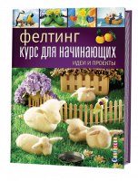 | 466-4 | 255.00 |  |  | Изображение
 | Фелтинг: курс для начинающих. Идеи и проекты |  |  |  | 255.00 | шт | 1 | Изображение

